Sheet1
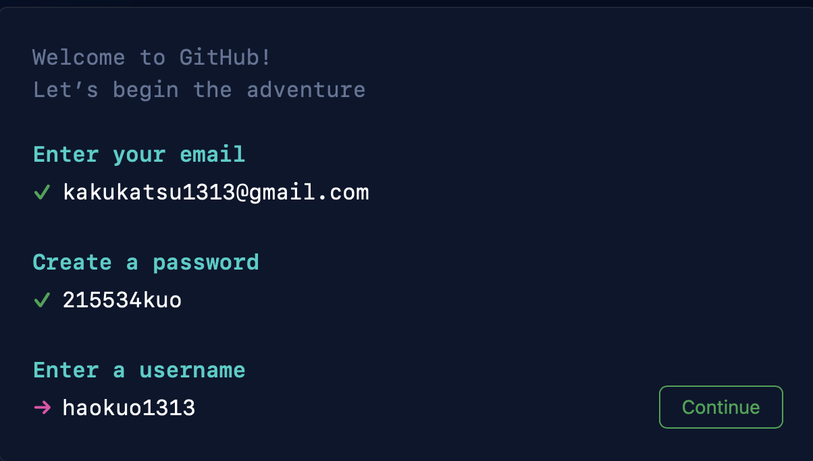
AWS | 根账户 | USER | kakukatsu1313@gmail.com
 |  | PASSWORD | 215534kK!

 | AMI | 607081419854
 |  | kakukatsu1313@gmail.com
 |  | 215534kK!!

